종합소득세
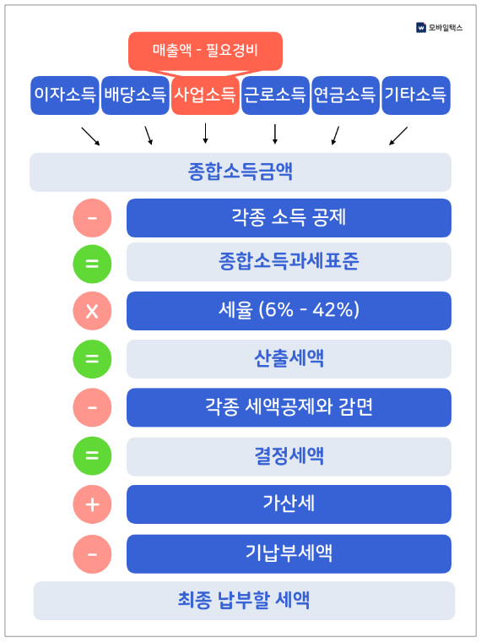
2018년 종합소득세율
과세표준 | 세율 | 산출세액 계산방법 | 종합소득세 계산
1,200만원 이하 | 6% | 과세표준액 x 6% | 종합소득금액 = 총 수입액 - 필요 경비액 과세표준 = 종합소득금액 - 각종 소득공제 종합소득금액은 비용처리를 통해 줄일 수 있고, 실제 세율이 적용되는 과세표준은 각종 소득공제를 통해 줄일 수 있습니다. 다시 말해 종합소득세 절세를 위해서는 비용처리와 소득공제를 잘 해주어야 한다. 종합소득세액을 산출하는 방법을 그림으로 나타내 보면 옆과 같습니다. 1차적으로 종합소득금액을 산출하여 해당금액에서 각종 소득공제 금액을 빼서 종합소득과세표준을 산출합니다. 종합소득과세표준에 구간별 세율을 곱하여 산출세액을 구합니다. 종합소득 산출세액에서 각종 세액공제와 세금감면을 통해 결정세액을 산출합니다. 결정세액에서 가산세가 있으면 더하고, 기 납부세액이 있다면 빼서 최종 납부할 종합소득세액을 산출합니다. 종합소득세는 말 그대로 종합적으로 소득에 대해 과세를 하는 것이므로 사업자라고 해서 사업소득만 생각해서는 안됩니다. 사업소득 외에도 발생할 수 있는 소득을 고려해야 합니다. 따라서 부가가치세보다 신고과정이 복잡하고 필요한 서류도 많습니다.
1,200만원 초과 ~ 4,600만원 이하 | 15% | 72만원 + 1,200만원 초과분 x 15%
4,600만원 초과 ~ 8,800만원 이하 | 24% | 582만원 + 4,600만원 초과분 x 15%
8,800만원 초과 ~ 1억 5천 만원 이하 | 35% | 1,590만원 + 8,800만원 초과분 x 15%
1억 5천 만원 초과 ~ 3억원 이하 | 38% | 3,760만원 + 1억 5천만원 초과분 x 15%
3억원 초과 ~ 5억원 이하 | 40% | 9,460만원 + 3억원 초과분 x 15%
5억원 초과 ~ | 42% | 1억 7,460만원 + 5억원 초과분 x 15%

종합소득세에 대한 세율은 금액의 크기에 상관없이 10%를 세금으로 부과하는 비례세율 형태의 부가가치세와는 달리 '누진세율'의 성격을 가지고 있습니다. 누진세율이란 종합소득금액에서 각종 소득공제를 뺀 금액을 종합소득세 과세표준의 구간에 따라 달리 세율을 적용하고, 각 구간에서 계산된 세율을 합치는 것을 말합니다. 과세표준 구간에 따라 각기 다른 세율이 적용되기 때문에 흔히 '세금폭탄'을 맞는다고 하는 이유가 여기에 있습니다. 과세표준이 커질수록 세율이 커지고, 그에 따라 세금도 크게 커지기 떄문입니다.

